G212
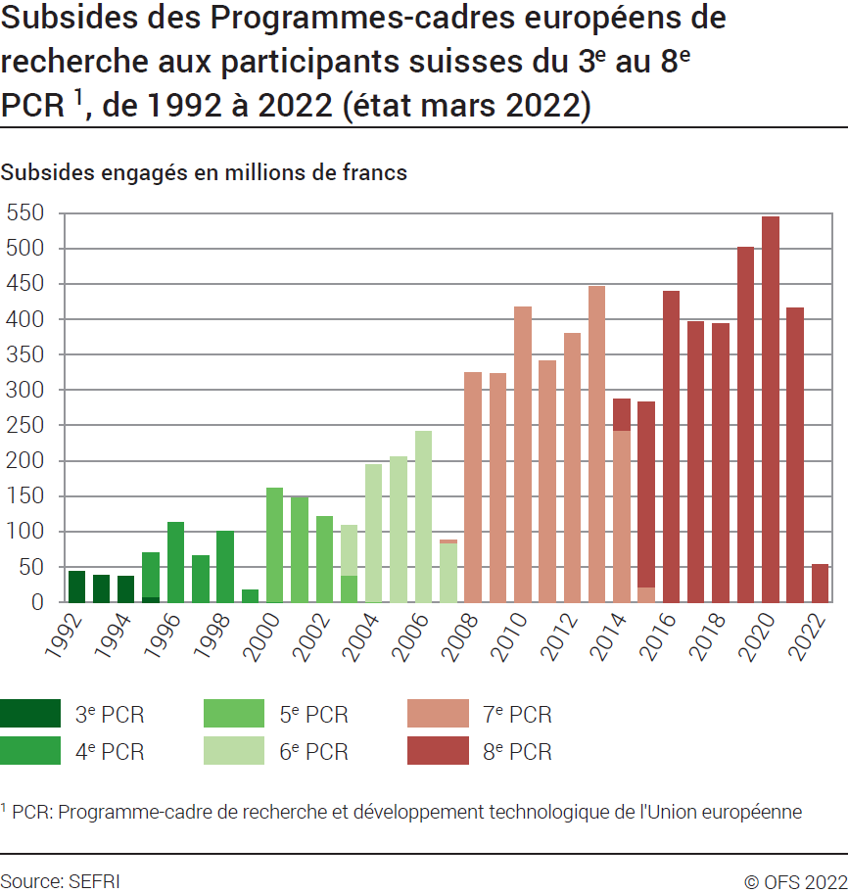
ind20301_G212 - PCR de l'Union européenne |  |  |  |  |  |  |  |  |  |  |  |  |  |  |  |  |  |  |  |  | Retour à l'index

Subsides des PCR1 aux participants suisses du 3ème au 8ème PCR1, de 1992 à 2022
Subsides engagés en millions de francs (état mars 2022)

Programme | 1992 | 1993 | 1994 | 1995 | 1996 | 1997 | 1998 | 1999 | 2000 | 2001 | 2002 | 2003 | 2004 | 2005 | 2006 | 2007 | 2008 | 2009 | 2010 | 2011 | 2012 | 2013 | 2014 | 2015 | 2016 | 2017 | 2018 | 2019 | 2020 | 2021 | 2022 | Total
3ème PCR | 43.9 | 38.3 | 36.6 | 7.8 | 0.1 | 0.3 | .. | .. | .. | .. | .. | .. | .. | .. | .. | .. | .. | .. | .. | .. | .. | .. |  |  |  |  |  |  |  |  |  | 127.0
4ème PCR | .. | .. | .. | 63.3 | 112.5 | 65.6 | 100.8 | 17.8 | 1.0 | 0.1 | .. | .. | .. | .. | .. | .. | .. | .. | .. | .. | .. | .. |  |  |  |  |  |  |  |  |  | 361.1
5ème PCR | .. | .. | .. | .. | .. | .. | .. | <0.05 | 160.7 | 148.0 | 121.8 | 38.6 | 0.7 | .. | .. | .. | .. | .. | .. | .. | .. | .. |  |  |  |  |  |  |  |  |  | 469.8
6ème PCR | .. | .. | .. | .. | .. | .. | .. |  |  |  |  | 69.9 | 193.6 | 205.7 | 242.4 | 84.3 | .. | .. | .. | .. | .. | .. |  |  |  |  |  |  |  |  |  | 795.9
7ème PCR | .. | .. | .. | .. | .. | .. | .. | .. | .. | .. | .. | .. | .. | .. | .. | 4.5 | 325.3 | 322.5 | 416.7 | 341.8 | 380.6 | 446.3 | 242.6 | 22.4 |  |  |  |  |  |  |  | 2502.7
8ème PCR |  |  |  |  |  |  |  |  |  |  |  |  |  |  |  |  |  |  |  |  |  |  | 44.4 | 260.1 | 438.9 | 395.6 | 393.3 | 502.0 | 544.6 | 415.7 | 53.6 | 3048.2
Total | 43.9 | 38.3 | 36.6 | 71.1 | 112.6 | 65.9 | 100.8 | 17.8 | 161.7 | 148.1 | 121.8 | 108.5 | 194.3 | 205.7 | 242.4 | 88.8 | 325.3 | 322.5 | 416.7 | 341.8 | 380.6 | 446.3 | 287.0 | 282.5 | 438.9 | 395.6 | 393.3 | 502.0 | 544.6 | 415.7 | 53.6 | 7304.7
1 PCR: Programme-cadre de recherche et développement technologique de l'Union européenne.
Source: SEFRI
© OFS

G1
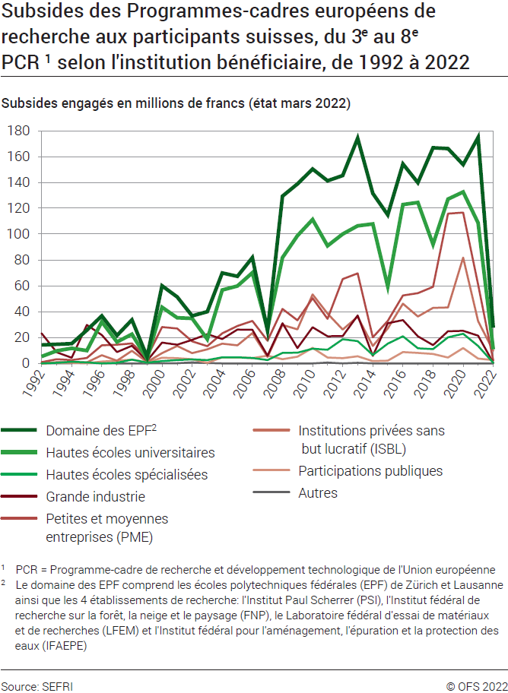
Ind20301_G1 - PCR de l'Union européenne |  |  |  |  |  |  |  |  |  |  |  |  |  |  |  |  |  |  |  | Retour à l'index

Subsides des PCR1 aux participants suisses du 3ème au 8ème PCR1, selon le bénéficiaire, de 1992 à 2022
Subsides engagés en millions de francs (état 15 mars 2022)

Secteur bénéficiaire | 1992 | 1993 | 1994 | 1995 | 1996 | 1997 | 1998 | 1999 | 2000 | 2001 | 2002 | 2003 | 2004 | 2005 | 2006 | 2007 | 2008 | 2009 | 2010 | 2011 | 2012 | 2013 | 2014 | 2015 | 2016 | 2017 | 2018 | 2019 | 2020 | 2021 | 2022 | Total
Domaine des EPF2 | 14.3 | 14.8 | 15.2 | 25.7 | 36.7 | 21.6 | 33.7 | 5.2 | 60.0 | 51.3 | 36.8 | 40.0 | 69.9 | 67.3 | 81.8 | 25.4 | 129.3 | 138.7 | 150.3 | 141.2 | 145.3 | 174.1 | 131.4 | 114.9 | 154.2 | 139.7 | 166.8 | 166.2 | 153.7 | 174.7 | 27.6 | 2707.9
Hautes écoles universitaires | 5.4 | 9.7 | 11.7 | 9.8 | 32.2 | 16.6 | 22.5 | 3.5 | 43.4 | 35.3 | 34.8 | 18.6 | 56.8 | 59.9 | 70.1 | 26.4 | 81.8 | 98.8 | 111.3 | 90.9 | 100.1 | 106.5 | 107.9 | 59.5 | 122.8 | 124.4 | 92.1 | 127.0 | 132.6 | 108.7 | 10.8 | 1931.9
Hautes écoles spécialisées | .. | 0.5 | 1.2 | 0.7 | .. | 0.4 | 2.9 | 0.6 | 1.8 | 2.6 | 3.0 | 2.6 | 4.6 | 4.7 | 4.2 | 2.5 | 8.2 | 8.3 | 11.3 | 10.6 | 18.7 | 17.1 | 6.4 | 15.3 | 20.9 | 11.7 | 11.0 | 20.2 | 22.9 | 13.4 | 0.4 | 228.7
Grande industrie | 23.2 | 8.5 | 4.3 | 29.7 | 21.9 | 8.8 | 13.7 | 2.1 | 16.1 | 14.5 | 18.2 | 22.6 | 18.8 | 26.2 | 26.0 | 6.0 | 31.0 | 11.8 | 27.9 | 20.9 | 21.1 | 37.1 | 5.9 | 31.0 | 33.5 | 21.0 | 14.1 | 24.9 | 25.1 | 21.4 | 0.4 | 587.7
Petites et moyennes entreprises (PME) | 1.0 | 3.2 | 2.6 | 4.2 | 14.0 | 14.4 | 15.4 | 4.6 | 28.1 | 26.9 | 17.1 | 13.3 | 23.3 | 29.0 | 32.9 | 17.5 | 42.2 | 33.4 | 50.5 | 34.5 | 65.2 | 69.6 | 20.2 | 32.8 | 52.6 | 54.3 | 59.2 | 115.8 | 116.7 | 61.0 | 2.2 | 1057.6
Institutions privées sans but lucratif (ISBL) | .. | 0.9 | 1.0 | 0.7 | 6.3 | 2.1 | 9.7 | 1.1 | 7.9 | 13.4 | 7.9 | 10.8 | 15.3 | 14.0 | 23.4 | 5.0 | 29.7 | 26.4 | 53.4 | 38.5 | 26.1 | 36.1 | 13.4 | 26.9 | 46.2 | 36.3 | 42.9 | 43.3 | 81.8 | 32.7 | 9.7 | 662.9
Participations publiques | .. | 0.6 | 0.5 | 0.1 | 1.4 | 2.0 | 2.9 | 0.7 | 4.3 | 4.0 | 3.2 | 0.4 | 4.7 | 4.6 | 4.0 | 6.0 | 3.2 | 5.1 | 12.0 | 4.6 | 4.1 | 5.4 | 1.8 | 2.1 | 8.8 | 8.1 | 7.2 | 4.5 | 11.8 | 3.8 | 2.5 | 124.3
Autres | .. | 0.1 | 0.1 | 0.2 | 0.1 | .. | .. | .. | 0.1 | 0.1 | 0.8 | 0.2 | .. | .. | .. | .. | .. | .. | .. | 0.6 | .. | 0.4 | .. | .. | .. | .. | .. | .. | .. | .. | .. | 2.7
Total | 43.9 | 38.3 | 36.6 | 71.1 | 112.6 | 65.9 | 100.8 | 17.8 | 161.7 | 148.1 | 121.8 | 108.5 | 193.4 | 205.7 | 242.4 | 88.8 | 325.3 | 322.5 | 416.7 | 341.8 | 380.6 | 446.3 | 287.0 | 282.5 | 439.0 | 395.5 | 393.3 | 501.9 | 544.6 | 415.7 | 53.6 | 7303.6

1 PCR: Programme-cadre de recherche et développement technologique de l'Union européenne.
2 Le domaine des EPF comprend les écoles polytechniques fédérales de Zurich et de Lausanne ainsi que quatre établissements de recherche: l'Institut Paul Scherrer (PSI), l'Institut fédéral de recherches sur la forêt, la neige et le paysage (FNP), le Laboratoire fédéral d'essai des matériaux et de recherches (LFEM) et l'Institut fédéral pour l'aménagement, l'épuration et la protection des eaux (IFAEPE).
Source: SEFRI
© OFS

G246
Ind20301_G246 - PCR de l'Union européenne |  |  |  |  | Retour à l'index

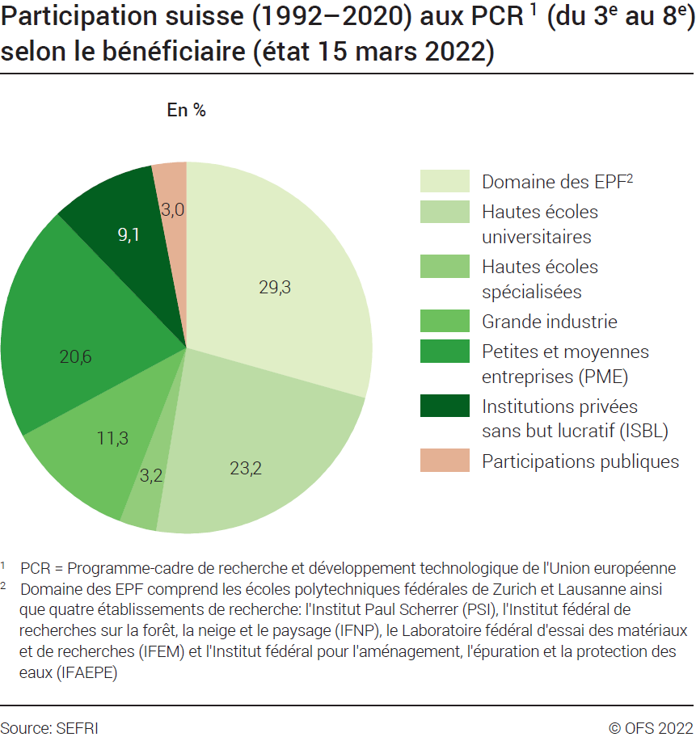
Participation suisse du 3ème au 8ème PCR1, selon le bénéficiaire, de 1992 à 2022
En nombre de participants (état 15 mars 2022)
Bénéficiaire | Nombre de participants
 | 3ème PCR 1991-1994 | 4ème PCR 1995-1998 | 5ème PCR 1999-2002 | 6ème PCR 2003-2006 | 7ème PCR 2007-2013 | 8ème PCR 2014-2020 | Total des six PCR
Domaine des EPF2 | 187 | 403 | 503 | 572 | 1332 | 1295 | 4292
Hautes écoles universitaires | 167 | 337 | 393 | 504 | 982 | 1014 | 3397
Hautes écoles spécialisées | 2 | 18 | 30 | 47 | 172 | 206 | 475
Grande industrie | 63 | 183 | 190 | 204 | 445 | 564 | 1649
PME3 | 34 | 223 | 308 | 358 | 849 | 1248 | 3020
ISBL4 | 20 | 69 | 117 | 164 | 474 | 495 | 1339
Participations publiques | 20 | 53 | 59 | 67 | 123 | 122 | 444
Autres | 7 | 3 | 12 | .. | 5 | .. | 27
Total | 500 | 1289 | 1612 | 1916 | 4382 | 4944 | 14643

Participation suisse du 3ème au 8ème PCR1, selon le bénéficiaire, de 1992 à 2020
En % (état septembre 2020)
Bénéficiaire | %
 | 3ème PCR 1991-1994 | 4ème PCR 1995-1998 | 5ème PCR 1999-2002 | 6ème PCR 2003-2006 | 7ème PCR 2007-2013 | 8ème PCR 2014-2020 | Total des six PCR
Domaine des EPF2 | 37 | 31 | 31 | 30 | 30 | 26 | 29.31
Hautes écoles universitaires | 33 | 26 | 24 | 26 | 22 | 21 | 23.20
Hautes écoles spécialisées | 0 | 1 | 2 | 2 | 4 | 4 | 3.24
Grande industrie | 13 | 14 | 12 | 11 | 10 | 11 | 11.26
PME3 | 7 | 17 | 19 | 19 | 19 | 25 | 20.62
ISBL4 | 4 | 5 | 7 | 9 | 11 | 10 | 9.14
Participations publiques | 4 | 4 | 4 | 3 | 3 | 2 | 3.03
Autres | 1 | 0 | 1 | .. | 0 | .. | 0.18
Total | 100 | 100 | 100 | 100 | 100 | 100 | 100

1 PCR: Programme-cadre de recherche et développement technologique de l'Union européenne.
2 Le Domaines des EPF comprend les écoles polytechniques fédérales de Zurich et de Lausanne ainsi que quatre établissements de recherche : l'Institut Paul Scherrer (PSI), l'Institut fédéral de recherches sur la forêt, la neige et le paysage (FNP), le Laboratoire fédéral d'essai des matériaux et de recherches (LFEM) et l'Institut fédéral pour l'aménagement, l'épuration et la protection des eaux (IFAEPE).
3 PME: Petites et moyennes entreprises.
4 ISBL: Institutions privées sans but lucratif.
Source: SEFRI
© OFS

G203
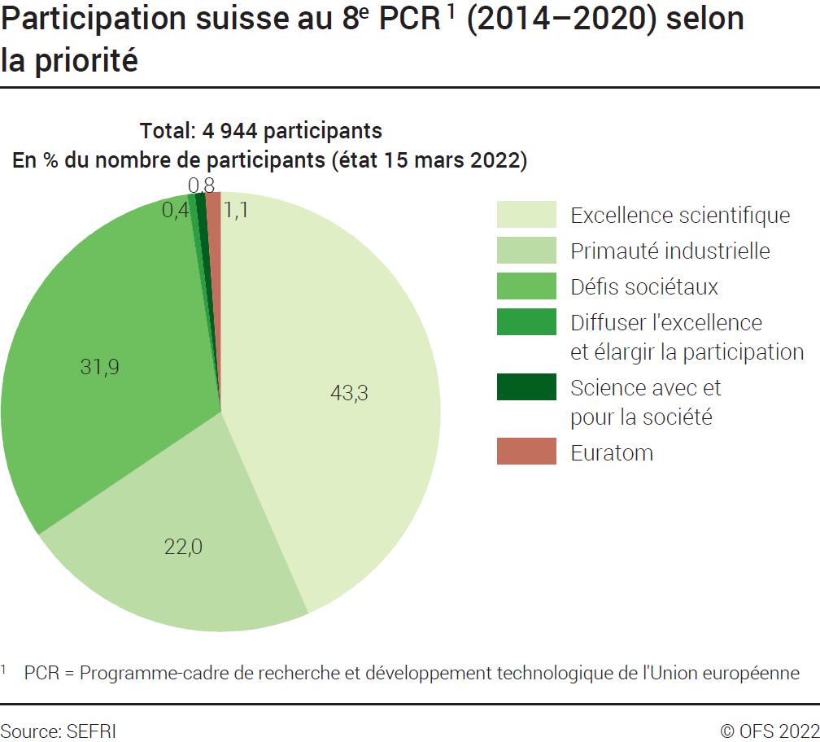
 | Ind20301_G203 - PCR de l'Union européenne |  |  | Retour à l'index

 | Participation suisse au 8ème PCR1 (2014-2022), selon la priorité
 | En nombre de participants et en % (état 15 mars 2022)

 | Priorités et thématiques | Nombre de participants | %
 | Excellence scientifique | 2140 | 43.3
 | Primauté industrielle | 1087 | 22.0
 | Défis sociétaux | 1576 | 31.9
 | Diffuser l'excellence et élargir la participation | 22 | 0.4
 | Science avec et pour la société | 37 | 0.7
 | Euratom | 55 | 1.1
 | Autres | 27 | 0.5
 | Total des projets | 4944 | 100

 | 1 PCR: Programme-cadre de recherche et développement technologique de l'Union européenne.
Source: SEFRI
 | © OFS

G2
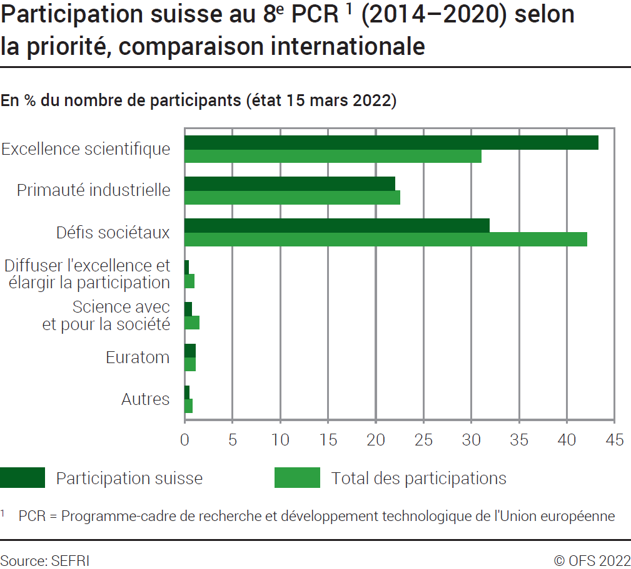
 | Ind20301_G2 - PCR de l'Union européenne |  |  |  |  | Retour à l'index

 | Participation au 8ème PCR1 (2014-2022), selon la priorité, comparaison internationale
 | En nombre de participants et en % (état 15 mars 2022)
 | Priorité | Participants suisses | % nbre de partici-pants | Total des participants | % nbre de partici-pants
 | Excellence scientifique | 2140 | 43.3 | 55053 | 31.0
 | Primauté industrielle | 1087 | 22.0 | 40005 | 22.5
 | Défis sociétaux | 1576 | 31.9 | 74673 | 42.1
 | Diffuser l'excellence et élargir la participation | 22 | 0.4 | 1795 | 1.0
 | Science avec et pour la société | 37 | 0.7 | 2616 | 1.5
 | Euratom | 55 | 1.1 | 1901 | 1.1
 | Autres | 27 | 0.5 | 1492 | 0.8
 | Total des projets | 4944 | 100.0 | 177535 | 100.0

 | 1 PCR: Programme-cadre de recherche et développement technologique de l'Union européenne.
Source: SEFRI
 | © OFS

G247
Ind20301_G247 - PCR de l'Union européenne |  |  |  |  |  |  | Retour à l'index

Participation aux 6ème PCR1 (2003-2006), 7ème PCR (2007-2013) et 8ème PCR (2014-2022), comparaison internationale
En nombre de participants (état 15 mars 2022)

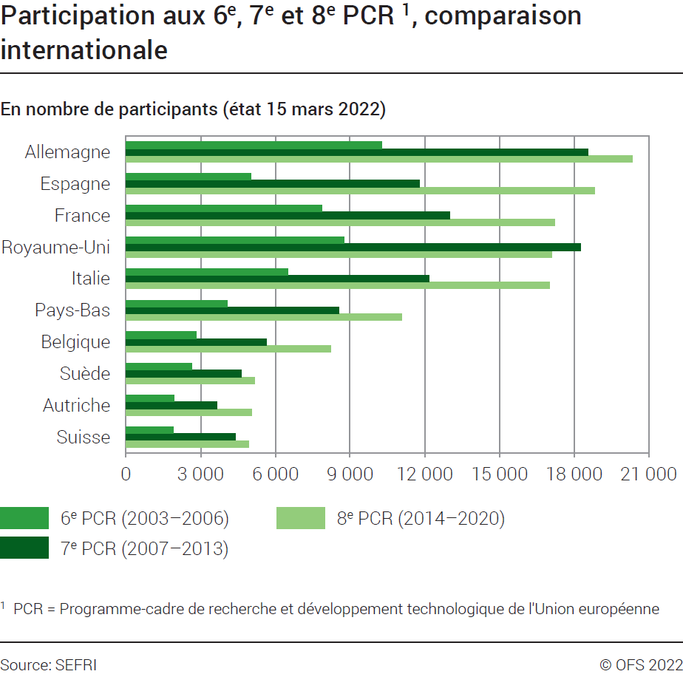
 | 6ème PCR (2003-2006) |  | 7ème PCR (2007-2013) |  | 8ème PCR (2014-2020)
Pays | Total | % | Total | % | Total | %
Autriche | 1932 | 2.6 | 3646 | 2.6 | 5053 | 2.8
Belgique | 2826 | 3.8 | 5647 | 4.1 | 8230 | 4.6
Chypre | 234 | 0.3 | 471 | 0.3 | 986 | 0.6
République Tchèque | 1071 | 1.5 | 1460 | 1.1 | 1881 | 1.1
Allemagne | 10279 | 13.9 | 18558 | 13.4 | 20348 | 11.5
Danemark | 1630 | 2.2 | 2860 | 2.1 | 3940 | 2.2
Estonie | 381 | 0.5 | 560 | 0.4 | 907 | 0.5
Espagne | 5006 | 6.8 | 11778 | 8.5 | 18843 | 10.6
Finlande | 1427 | 1.9 | 2920 | 2.1 | 3595 | 2.0
France | 7861 | 10.7 | 12994 | 9.3 | 17227 | 9.7
Grèce | 2263 | 3.1 | 3798 | 2.7 | 5494 | 3.1
Croatie |  |  | 413 | 0.3 | 817 | 0.5
Hongrie | 1169 | 1.6 | 1653 | 1.2 | 1558 | 0.9
Irlande | 891 | 1.2 | 2019 | 1.5 | 2974 | 1.7
Italie | 6516 | 8.8 | 12179 | 8.8 | 17017 | 9.6
Littuanie | 340 | 0.5 | 424 | 0.3 | 622 | 0.4
Luxembourg | 103 | 0.1 | 257 | 0.2 | 647 | 0.4
Lettonie | 202 | 0.3 | 339 | 0.2 | 541 | 0.3
Malte | 125 | 0.2 | 201 | 0.1 | 261 | 0.1
Pays-Bas | 4063 | 5.5 | 8546 | 6.1 | 11065 | 6.2
Pologne | 1868 | 2.5 | 2240 | 1.6 | 2887 | 1.6
Portugal | 1168 | 1.6 | 2452 | 1.8 | 3924 | 2.2
Suède | 2641 | 3.6 | 4637 | 3.3 | 5162 | 2.9
Slovénie | 615 | 0.8 | 941 | 0.7 | 1482 | 0.8
Slovaquie | 438 | 0.6 | 499 | 0.4 | 709 | 0.4
Royaume-Uni | 8773 | 11.9 | 18263 | 13.1 | 17122 | 9.6
Bulgarie | 457 | 0.6 | 716 | 0.5 | 1000 | 0.6
Roumanie | 603 | 0.8 | 1092 | 0.8 | 1639 | 0.9
Suisse | 1916 | 2.6 | 4382 | 3.2 | 4944 | 2.8
Autres Pays | 6717 | 9.1 | 13063 | 9.4 | 16665 | 9.4
Total UE | 65124 | 88.3 | 121563 | 87.5 | 138809 | 78.2
Total UE+CH | 67040 | 90.9 | 125945 | 90.6 | 143753 | 81.0
Total | 73757 | 100.0 | 139008 | 100.0 | 177540 | 100.0

1 PCR : Programme-cadre de recherche et développement technologique de l'Union européenne.
 |  |  |  |  |  |  |  |  |  |  | Islande
Source: SEFRI
© OFS
 |  |  |  |  |  |  |  |  |  |  |  | 2899
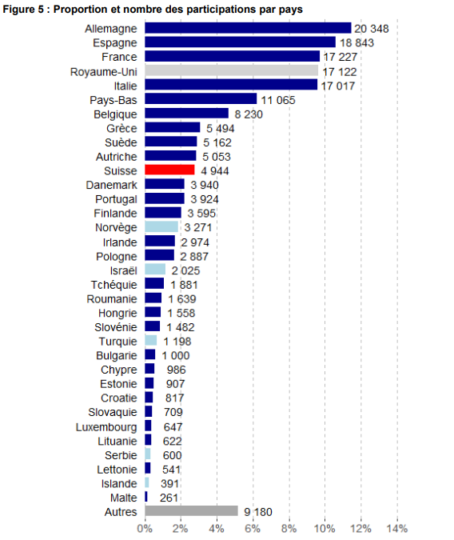
 |  |  |  |  |  |  |  |  |  |  |  | 1882
 |  |  |  |  |  |  |  |  |  |  |  | 1087
 |  |  |  |  |  |  | Allemagne | 20348 | UE | 138809 |  | 554
 |  |  |  |  |  |  | Espagne | 18843 | Autres | 16665 |  | 362
 |  |  |  |  |  |  | France | 17227 |  |  |  | 6784
 |  |  |  |  |  |  | Royaume-Uni | 17122
 |  |  |  |  |  |  | Italie | 17017
 |  |  |  |  |  |  | Pays-Bas | 11065
 |  |  |  |  |  |  | Belgique | 8230
 |  |  |  |  |  |  | Grèce | 5494
 |  |  |  |  |  |  | Suède | 5162
 |  |  |  |  |  |  | Autriche | 5053
 |  |  |  |  |  |  | Suisse | 4944
 |  |  |  |  |  |  | Danemark | 3940
 |  |  |  |  |  |  | Portugal | 3924
 |  |  |  |  |  |  | Finlande | 3595
 |  |  |  |  |  |  | Norvège | 3271
 |  |  |  |  |  |  | Irlande | 2974
 |  |  |  |  |  |  | Pologne | 2887
 |  |  |  |  |  |  | Israël | 2025
 |  |  |  |  |  |  | Tchéquie | 1881
 |  |  |  |  |  |  | Roumanie | 1639
 |  |  |  |  |  |  | Hongrie | 1558
 |  |  |  |  |  |  | Slovénie | 1482
 |  |  |  |  |  |  | Turquie | 1198
 |  |  |  |  |  |  | Bulgarie | 1000
 |  |  |  |  |  |  | Chypre | 986
 |  |  |  |  |  |  | Estonie | 907
 |  |  |  |  |  |  | Croatie | 817
 |  |  |  |  |  |  | Slovaquie | 709
 |  |  |  |  |  |  | Luxembourg | 647
 |  |  |  |  |  |  | Lituanie | 622
 |  |  |  |  |  |  | Serbie | 600
 |  |  |  |  |  |  | Lettonie | 541
 |  |  |  |  |  |  | Islande | 391
 |  |  |  |  |  |  | Malte | 261
 |  |  |  |  |  |  | Autres | 9180
 |  |  |  |  |  |  |  | 177540

G248
Ind20301_G248 - PCR de l'Union européenne |  |  | Retour à l'index

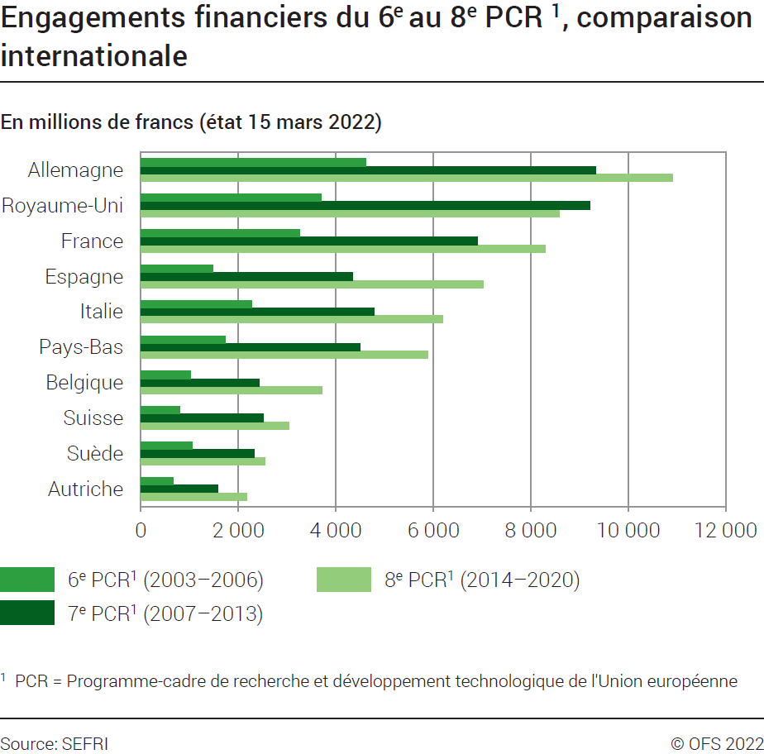
Engagements financiers pour les 6ème PCR1 (2003-2006), 7ème PCR1 (2007-2013) et 8ème PCR1 (2014-2022), comparaison internationale
En millions de francs (état 15 mars 2022)
Pays | 6ème PCR (2003-2006) |  | 7ème PCR (2007-2013) |  | 8ème PCR (2014-2020)
 | Total | % | Total | % | Total | %
Allemagne | 4620 | 17.9 | 9332 | 15.5 | 10914 | 14.4
Royaume Uni | 3702 | 14.4 | 9220 | 15.3 | 8592 | 11.3
France | 3266 | 12.7 | 6897 | 11.4 | 8289 | 10.9
Espagne | 1481 | 5.7 | 4342 | 7.2 | 7019 | 9.3
Italie | 2274 | 8.8 | 4790 | 7.9 | 6200 | 8.2
Pays-Bas | 1739 | 6.7 | 4496 | 7.4 | 5892 | 7.8
Autres pays d'Europe et autres pays | 1383 | 5.4 | 4330 | 7.2 | 5100 | 6.7
Belgique | 1020 | 4.0 | 2430 | 4.0 | 3713 | 4.9
Suisse | 791 | 3.1 | 2503 | 4.1 | 3048 | 4.0
Suède | 1062 | 4.1 | 2329 | 3.9 | 2552 | 3.4
Autriche | 669 | 2.6 | 1585 | 2.6 | 2182 | 2.9
Danemark | 623 | 2.4 | 1427 | 2.4 | 1944 | 2.6
Grèce | 654 | 2.5 | 1374 | 2.3 | 1866 | 2.5
Finlande | 533 | 2.1 | 1180 | 2.0 | 1700 | 2.2
Irlande | 314 | 1.2 | 821 | 1.4 | 1339 | 1.8
Portugal | 269 | 1.0 | 692 | 1.1 | 1220 | 1.6
Pologne | 339 | 1.3 | 591 | 1.0 | 824 | 1.1
République tchèque | 206 | 0.8 | 386 | 0.6 | 542 | 0.7
Slovénie | 120 | 0.5 | 229 | 0.4 | 417 | 0.6
Hongrie | 235 | 0.9 | 385 | 0.6 | 397 | 0.5
Chypre | 43 | 0.2 | 123 | 0.2 | 359 | 0.5
Roumanie | 85 | 0.3 | 207 | 0.3 | 326 | 0.4
Estonie | 53 | 0.2 | 129 | 0.2 | 301 | 0.4
Luxembourg | 35 | 0.1 | 79 | 0.1 | 221 | 0.3
Bulgarie | 64 | 0.2 | 135 | 0.2 | 173 | 0.2
Croatie |  |  | 119 | 0.2 | 155 | 0.2
République slovaque | 57 | 0.2 | 102 | 0.2 | 148 | 0.2
Lettonie | 29 | 0.1 | 64 | 0.1 | 127 | 0.2
Lituanie | 42 | 0.2 | 69 | 0.1 | 106 | 0.1
Malte | 16 | 0.1 | 28 | 0.0 | 43 | 0.1
Total UE | 23618 | 91.6 | 53564 | 88.7 | 58970 | 77.9
Total UE + CH | 24409 | 94.6 | 56067 | 92.8 | 62018 | 81.9
Total | 25792 | 100.0 | 60397 | 100.0 | 75709 | 100.0
1 PCR : Programme-cadre de recherche et développement technologique de l'Union européenne.
Source: SEFRI
© OFS

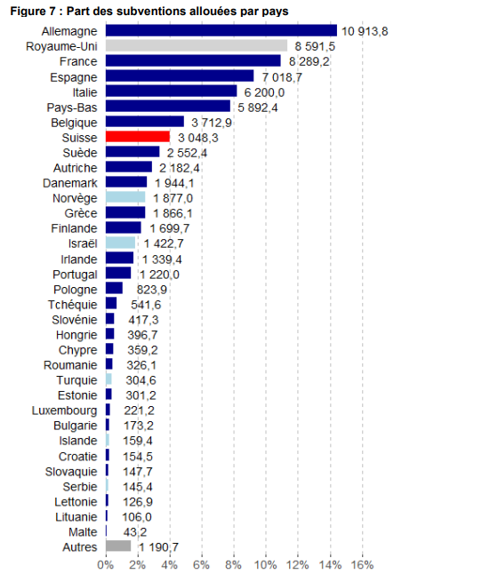
 |  |  |  |  |  | Allemagne | 10913.8 | UE | 58969.8
 |  |  |  |  |  | Royaume Uni | 8591.5 | Autres | 5099.8
 |  |  |  |  |  | France | 8289.2
 |  |  |  |  |  | Espagne | 7018.7
 |  |  |  |  |  | Italie | 6200
 |  |  |  |  |  | Pays-Bas | 5892.4
 |  |  |  |  |  | Belgique | 3712.9
 |  |  |  |  |  | Suisse | 3048.3
 |  |  |  |  |  | Suède | 2552.4
 |  |  |  |  |  | Autriche | 2182.4
 |  |  |  |  |  | Danemark | 1944.1
 |  |  |  |  |  | Norvège | 1877
 |  |  |  |  |  | Grèce | 1866.1
 |  |  |  |  |  | Finlande | 1699.7
 |  |  |  |  |  | Israël | 1422.7
 |  |  |  |  |  | Irlande | 1339.4
 |  |  |  |  |  | Portugal | 1220
 |  |  |  |  |  | Pologne | 823.9
 |  |  |  |  |  | Tchéquie | 541.6
 |  |  |  |  |  | Slovénie | 417.3
 |  |  |  |  |  | Hongrie | 396.7
 |  |  |  |  |  | Chypre | 359.2
 |  |  |  |  |  | Roumanie | 326.1
 |  |  |  |  |  | Turquie | 304.6
 |  |  |  |  |  | Estonie | 301.2
 |  |  |  |  |  | Luxembourg | 221.2
 |  |  |  |  |  | Bulgarie | 173.2
 |  |  |  |  |  | Islande | 159.4
 |  |  |  |  |  | Croatie | 154.5
 |  |  |  |  |  | Slovaquie | 147.7
 |  |  |  |  |  | Serbie | 145.4
 |  |  |  |  |  | Lettonie | 126.9
 |  |  |  |  |  | Lituanie | 106
 |  |  |  |  |  | Malte | 43.2
 |  |  |  |  |  | Autres | 1190.7
 |  |  |  |  |  |  | 75709.4

